预算模型
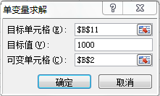
项目 | 金额 | 公式 | 备注
销售收入 | 4,000.00 |  | 变动项目
毛利率 | 70% |  | 变动项目
销售毛利 | 2,800.00 | =B2*B3
固定费用 | 1,200.00 |  | 变动项目
变动费用 | 400.00 | =B2*B7
变动费用率 | 10% |  | 变动项目
税前利润 | 1,200.00 | =B4-B5-B6
所得税 | 300.00 | =IF(B8>0,B8*B10,0)
所得税率 | 25% |  | 固定值
税后利润 | 900.00 | =B8-B9

税前收入
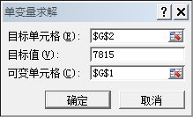
含税级距 | 分段 | 税率 | 速算扣除数 | 税前收入
不超过1500元的 | - | 3% | - | 税后收入 | 0
超过1500元至4,500元的部分 | 1,500 | 10% | 105
超过4,500元至9,000元的部分 | 4,500 | 20% | 555
超过9,000元至35,000元的部分 | 9,000 | 25% | 1,005
超过35,000元至55,000元的部分 | 35,000 | 30% | 2,755
超过55,000元至80,000元的部分 | 55,000 | 35% | 5,505
超过80,000元的部分 | 80,000 | 45% | 13,505

